Sheet1
 | 2026工创赛物流搬运赛项校赛学生购买清单
 | 序号 | 品名 | 规格 | 单价（元） | 数量 | 数量单位 | 合计（元） | 照片 | 用途 | 购买链接 | 是否进口 | 类别
XXX队 | 1 | 主控制板 | 正点原子STM32F407ZGT6核心板 | 91.00 | 1 | 块 | 91.00 |  | 整车逻辑、运动控制及通信 | 【淘宝】大促价保 https://e.tb.cn/h.8wxirKgyVfdL3yc?tk=XDiLTOROV0u MF168 「正点原子STM32F407ZGT6最小系统板 核心板ARM开发板STM32F4单片机」 点击链接直接打开 或者 淘宝搜索直接打开 | 否 | 实验室材料
 | 2 | 42闭环步进电机 | 张大头42闭环步进电机（光耦+TTL） | 79.90 | 4 | 套 | 319.60 |  | 驱动麦克纳姆轮 | 【淘宝】30天价保 https://e.tb.cn/h.8wxPHulDb07IHr8?tk=fy7sTORKwUJ MF937 「42步进闭环电机3d打印机控制器A4988替换TMC2209超静音驱动模块」 点击链接直接打开 或者 淘宝搜索直接打开 | 否 | 实验室材料
 | 3 | 麦克纳姆轮 | 80mm直径麦克纳姆轮 一组4个5mm铝轴 | 158.00 | 1 | 组 | 158.00 |  | 底盘全向移动、调姿与对位 | 【淘宝】假一赔四 https://e.tb.cn/h.8E79mpOZ3LF9CNe?tk=jqq8TORJQGh CZ007 「竟赛级 麦克纳姆轮 专业ROS机器人 智能小车底盘 轮子 万向轮」 点击链接直接打开 或者 淘宝搜索直接打开 | 否 | 实验室材料
 | 4 | HWT101高精度陀螺仪 | HWT101（水晶陀螺仪/单轴角度/TTL串口） | 300.00 | 1 | 个 | 300.00 |  | 测量车体航向角，辅助直线行驶与转向 | 【淘宝】7天无理由退货 https://e.tb.cn/h.8EjriqCudnMsaGV?tk=OxMtTO9x31A CZ009 「维特智能高精度单轴旋转角倾角Z轴传感器 陀螺仪偏航无漂移HWT101」 点击链接直接打开 或者 淘宝搜索直接打开 | 否 | 实验室材料
 | 5 | K230视觉模块 | K230基础套件 带3.5寸屏 1G | 348.00 | 1 | 套 | 348.00 |  | 二维码、障碍物、物料、色环识别及定位 | 【淘宝】7天无理由退货 https://e.tb.cn/h.8EWZMHO4xNwdHED?tk=09RXTml8v8A HU071 「01科技CanMV K230 AI开发板 摄像头视觉识别模块6T等效算力超K210」 点击链接直接打开 或者 淘宝搜索直接打开 | 否 | 实验室材料
 | 6 | MaixCAM | CAMPro(含电池)内置32G镜像卡 | 507.00 | 1 | 个 | 507.00 |  |  | 【淘宝】7天无理由退货 https://e.tb.cn/h.8Dz5WmErT5tQz4U?tk=J1ddTmliM2S CZ225 「Sipeed MaixCAM Pro AI开发板 NPU 视觉相机图像处理音频yolo电赛」 点击链接直接打开 或者 淘宝搜索直接打开 | 否 | 实验室材料
 | 7 | 补光模块 | LED补光灯模块 | 3.55 | 1 | 个 | 3.55 |  | 稳定视觉环境，降低光照与色差干扰 | 【淘宝】假一赔四 https://e.tb.cn/h.8wjDPLc0fC9KFR0?tk=Lvu2TmlsMpv MF168 「WS2812 5050 RGB LED内置全彩驱动幻彩灯开发板模块方形圆形LED灯」 点击链接直接打开 或者 淘宝搜索直接打开 | 否 | 实验室材料
 | 7 | 42闭环步进电机 | 张大头42闭环步进电机（光耦+TTL） | 79.90 | 1 | 套 | 79.90 |  | 驱动机械臂Yaw轴 | 【淘宝】假一赔四 https://e.tb.cn/h.8E79mpOZ3LF9CNe?tk=jqq8TORJQGh CZ007 「竟赛级 麦克纳姆轮 专业ROS机器人 智能小车底盘 轮子 万向轮」 点击链接直接打开 或者 淘宝搜索直接打开 | 否 | 实验室材料
 | 8 | 35闭环步进电机 | 张大头35闭环步进电机（光耦+TTL） | 78.90 | 1 | 套 | 78.90 |  | 驱动夹爪Z轴升降 | 【淘宝】假一赔四 https://e.tb.cn/h.8E79mpOZ3LF9CNe?tk=jqq8TORJQGh CZ007 「竟赛级 麦克纳姆轮 专业ROS机器人 智能小车底盘 轮子 万向轮」 点击链接直接打开 或者 淘宝搜索直接打开 | 否 | 实验室材料
 | 9 | 28闭环步进电机 | 张大头28闭环步进电机（光耦+TTL） | 77.90 | 1 | 套 | 77.90 |  | 驱动夹爪水平伸缩 | 【淘宝】假一赔四 https://e.tb.cn/h.8E79mpOZ3LF9CNe?tk=jqq8TORJQGh CZ007 「竟赛级 麦克纳姆轮 专业ROS机器人 智能小车底盘 轮子 万向轮」 点击链接直接打开 或者 淘宝搜索直接打开 | 否 | 实验室材料
 | 10 | 高速舵机 | 鑫辉10kg高速舵机 | 80.00 | 1 | 个 | 80.00 |  | 控制夹爪开合 | 【淘宝】7天无理由退货 https://e.tb.cn/h.8DzuTjFF4wyX6sH?tk=tDFnTmlyLzE MF278 「鑫辉XINHUI 大扭力机械臂 20KG 25KG 35KG 45KG 60KG金属数字舵机」 点击链接直接打开 或者 淘宝搜索直接打开 | 否 | 实验室材料
 | 11 | 舵机 | 鑫辉25kg舵机 | 40.00 | 1 | 个 | 40.00 |  | 控制托盘转动 | 【淘宝】7天无理由退货 https://e.tb.cn/h.8DzuTjFF4wyX6sH?tk=tDFnTmlyLzE MF278 「鑫辉XINHUI 大扭力机械臂 20KG 25KG 35KG 45KG 60KG金属数字舵机」 点击链接直接打开 或者 淘宝搜索直接打开 | 否 | 实验室材料
 | 12 | 限位开关 | 微动开关 | 3.00 | 3 | 个 | 9.00 |  | 建立关节零位 |  | 否 | 实验室材料
 | 13 | 显示屏 | 4.3寸电阻串口屏 | 39.00 | 1 | 块 | 39.00 |  | 显示二维码读取结果和物料夹取状态 |  | 否 | 实验室材料
 | 14 | 锂电池 | 12V 3400mAh锂电池 | 51.00 | 1 | 块 | 51.00 |  | 整车能源供应 | 【淘宝】大促价保 https://e.tb.cn/h.8vdsdpz2gQMPkiJ?tk=iFoxTmOVIYD MF287 「12V锂电池组大容量智能小车广场音箱LED酒吧灯光猫太阳能户外路灯」 点击链接直接打开 或者 淘宝搜索直接打开 | 否 | 实验室材料
 | 15 | 降压稳压模块 | LM2596S可调降压模块 | 3.60 | 3 | 个 | 10.80 |  | 多路供电稳压与电源隔离 | 【淘宝】大促价保 https://e.tb.cn/h.8EWw9jDJy7UOvQm?tk=8ANATmOTfzg tG-#22>lD 「LM2596S DC-DC直流可调降压稳压电源模块板24V转12/5V3V3.3大功率」 点击链接直接打开 或者 淘宝搜索直接打开 | 否 | 实验室材料
 | 16 | 齿带轮组 | 内孔5mm20齿 内孔8mm60齿,齿条300mm | 16.00 | 1 | 组 | 16.00 | 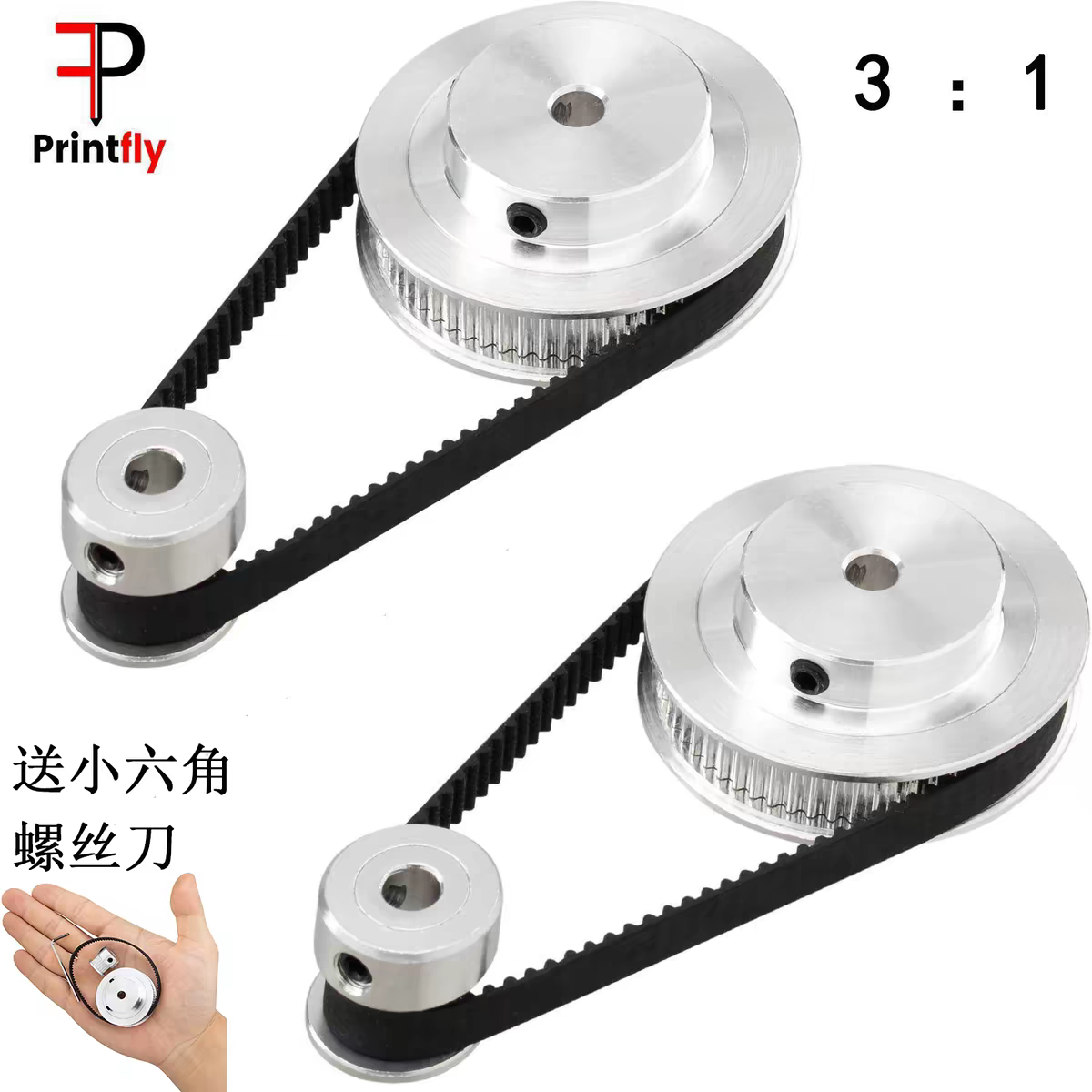 | 机械臂底部基座传动 | 【淘宝】7天无理由退货 https://e.tb.cn/h.8E8LyWNM6WEJapH?tk=RUmaTOQEHRH MF287 「20齿/60齿内孔5mm/8mm GT21：3皮带宽度6mm2gt同步皮带轮同步带轮」 点击链接直接打开 或者 淘宝搜索直接打开 | 否 | 实验室材料
 | 17 | 轴 | 轴（d8mm 50mm） | 16.00 | 1 | 个 | 16.00 | 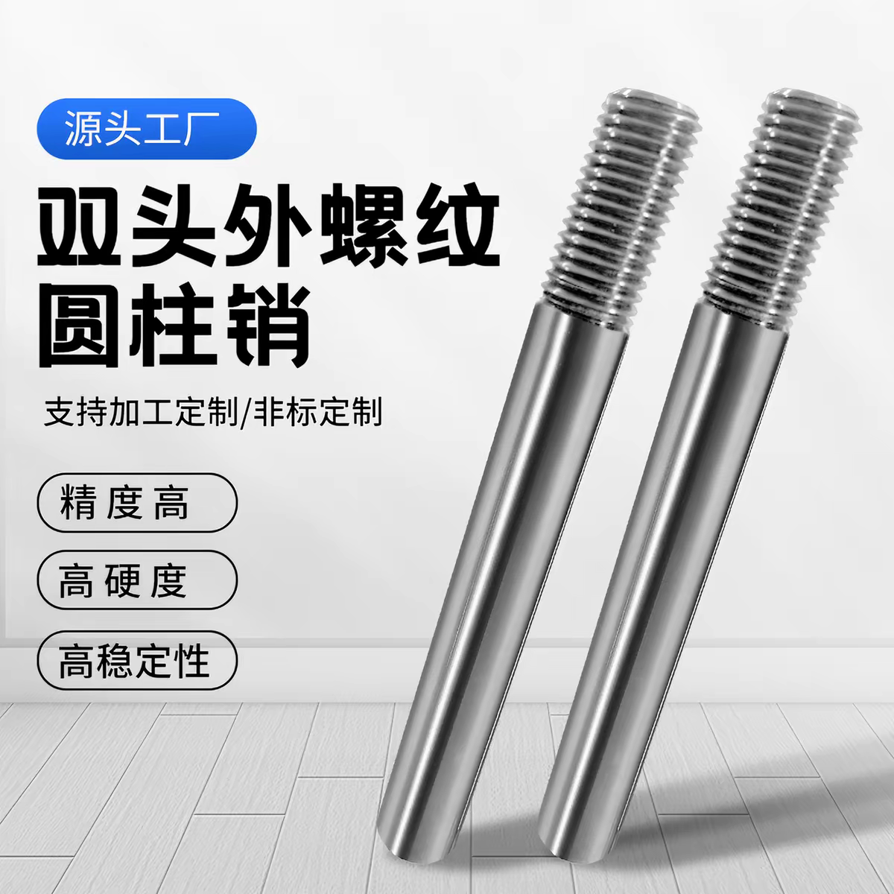 | 连接齿带轮和基座 | 【淘宝】7天无理由退货 https://e.tb.cn/h.8wBDViEHrikaDXb?tk=iXC8TO9dV2s HU006 「外螺纹外牙外丝光轴45#钢直线轴承圆柱加工定制台阶带牙硬轴软轴」 | 否 | 实验室材料
 | 18 | 六角铜柱 | 六角铜柱（M3 50mm） | 7.43 | 1 | 组 | 7.43 | 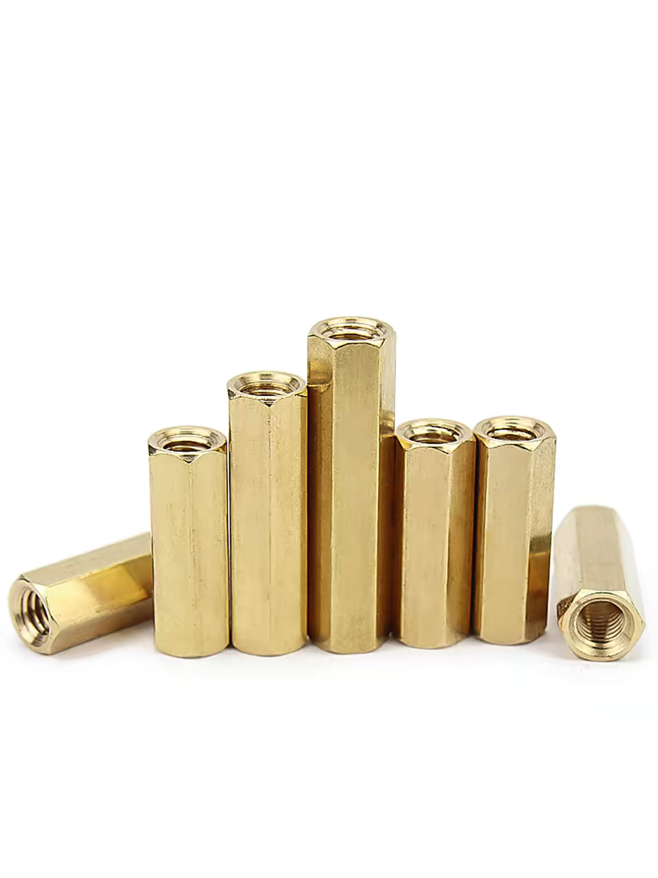 | 连接上下底盘 | 【淘宝】大促价保 https://e.tb.cn/h.8Ej2b4t587Eg1aK?tk=H0cLTO9htq1 CZ007 「铜柱双通六角铜柱隔离柱螺母柱空心机箱主板电脑铜螺柱M2M3M4M5M6」 点击链接直接打开 或者 淘宝搜索直接打开 | 否 | 实验室材料
 | 19 | 回转轴承 | 回转轴承（内孔20*外径70*厚度12） | 87.00 | 1 | 个 | 87.00 | 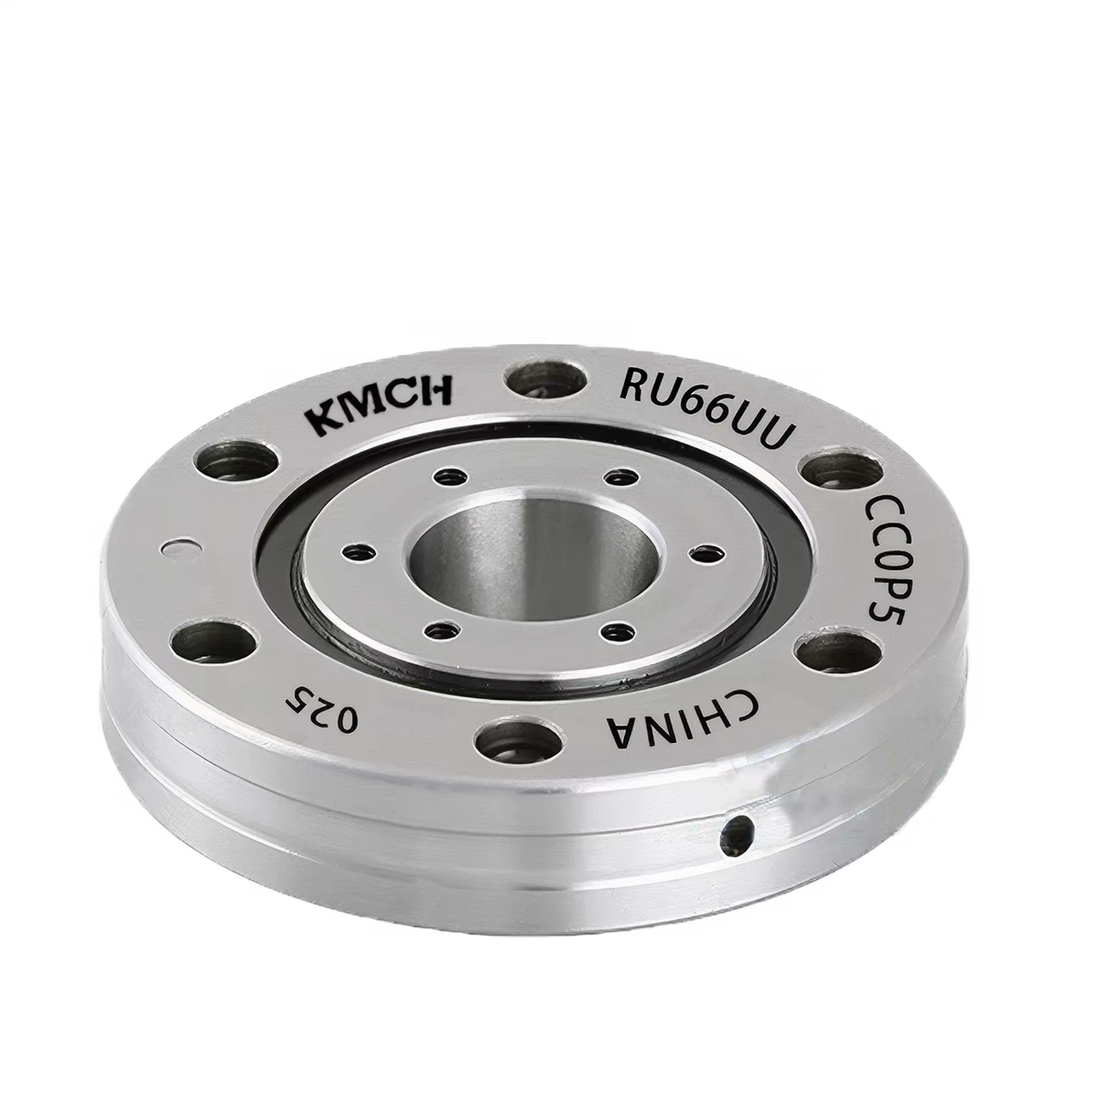 | 连接轴 | 【淘宝】7天无理由退货 https://e.tb.cn/h.8EjUEE1ov351Ibh?tk=cAmqTO9Q9fq HU293 「康美交叉滚子回转支撑转盘机械手轴承RU28 42 52 66 85 124 148P5」 点击链接直接打开 或者 淘宝搜索直接打开 | 否 | 实验室材料
 | 20 | 一字型铝材支架 | 一字型铝材支架（M5*300） | 20.00 | 2 | 根 | 40.00 | 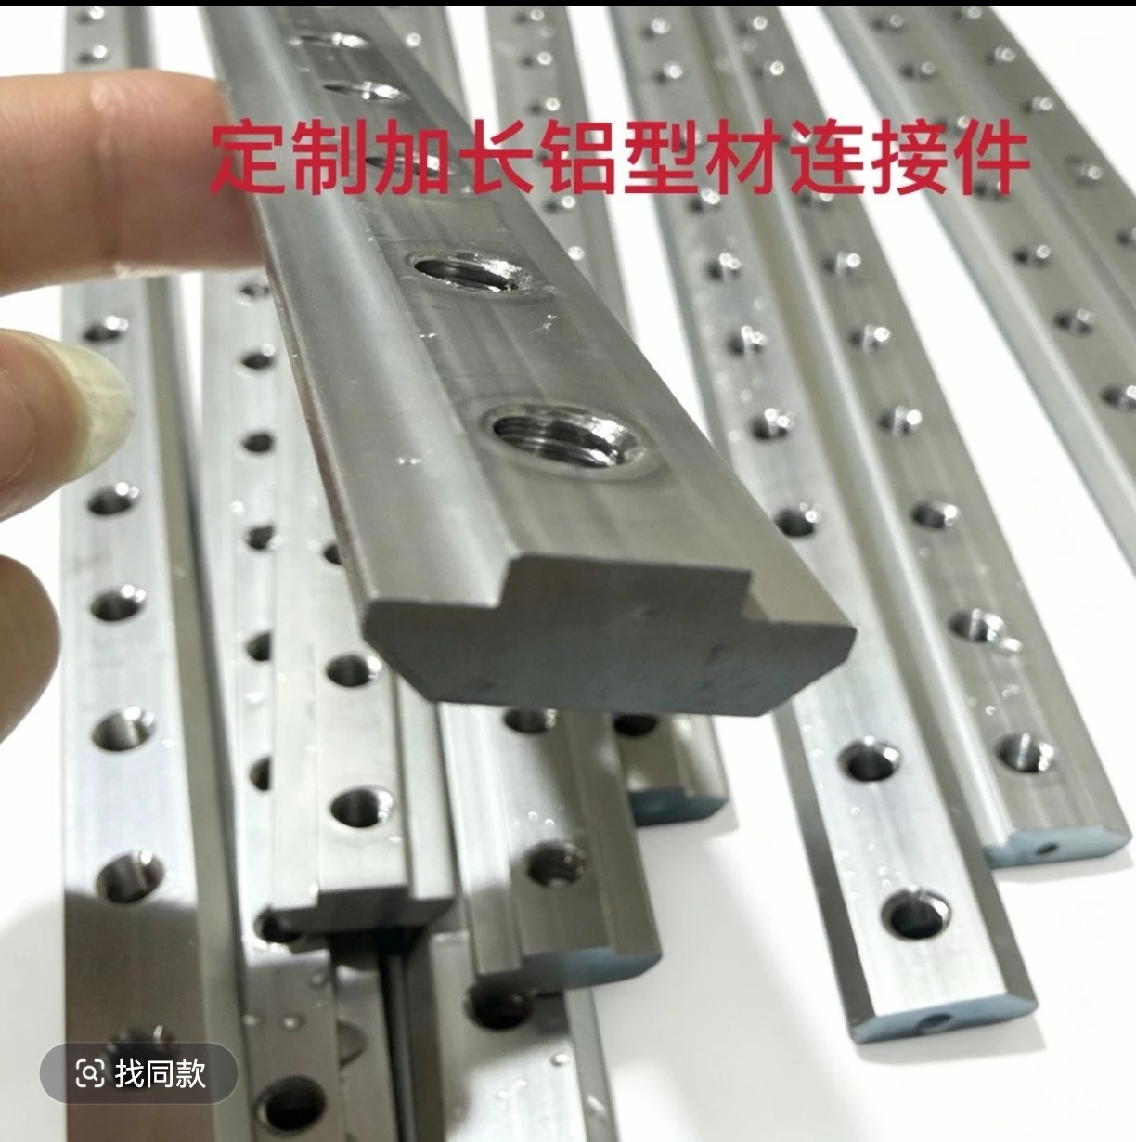 | 机械臂升降轴 | 0.23 hOx:/ z@g.ba 06/29 【抖音商城】https://v.douyin.com/IabiSvnHUDk/ 203040铝型材一字加长连接件槽内导轨加长螺母条固定件多孔槽条 长按复制此条消息，打开抖音搜索，查看商品详情！:9pm | 否 | 实验室材料
 | 21 | 齿带轮组 | 升降臂齿轮齿条（齿20+40齿+600mm） | 15.50 | 1 | 组 | 15.50 | 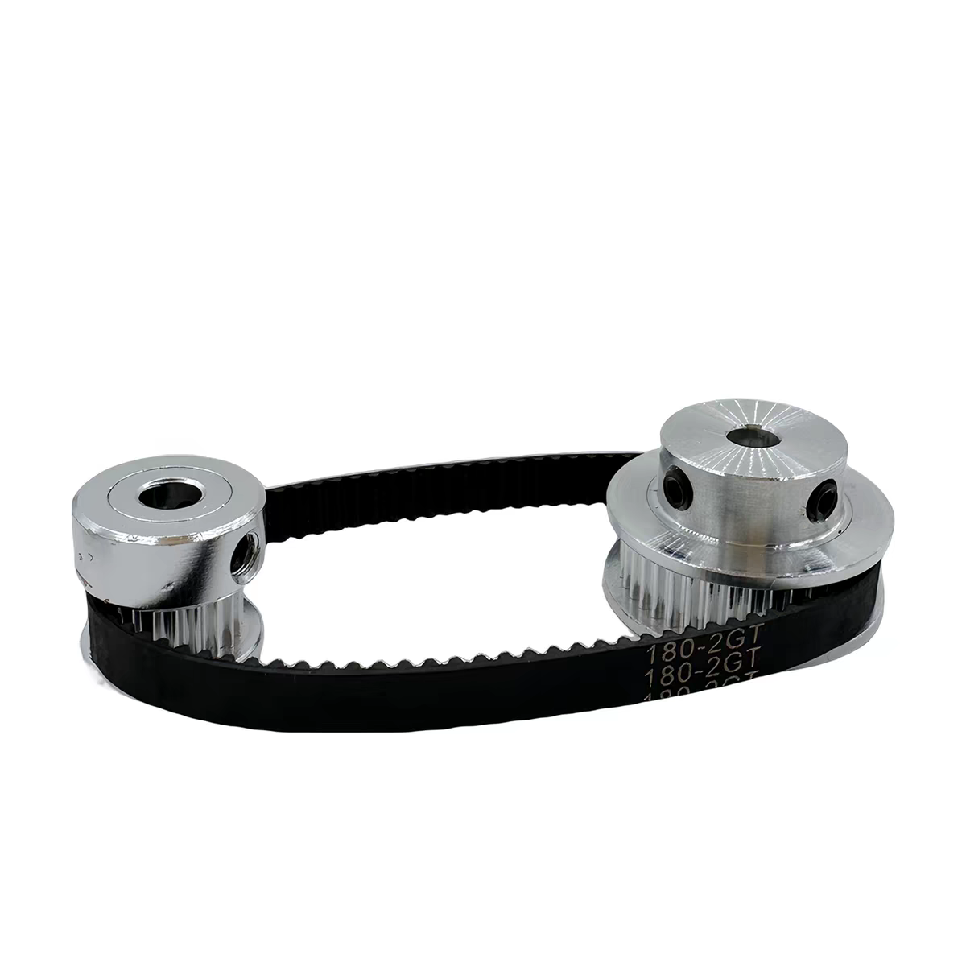 | 驱动升降轴 | 【淘宝】7天无理由退货 https://e.tb.cn/h.8wzReokiaboRgYc?tk=iwoqTO9rhk2 HU293 「2GT同步带轮套装皮带轮2:1传动6/10mm带宽 40齿20T减速铝合金紧轮」 点击链接直接打开 或者 淘宝搜索直接打开 | 否 | 实验室材料
 | 22 | 齿轮，齿条 | 伸缩臂齿轮，齿条（20mm） | 42.60 | 1 | 组 | 42.60 | 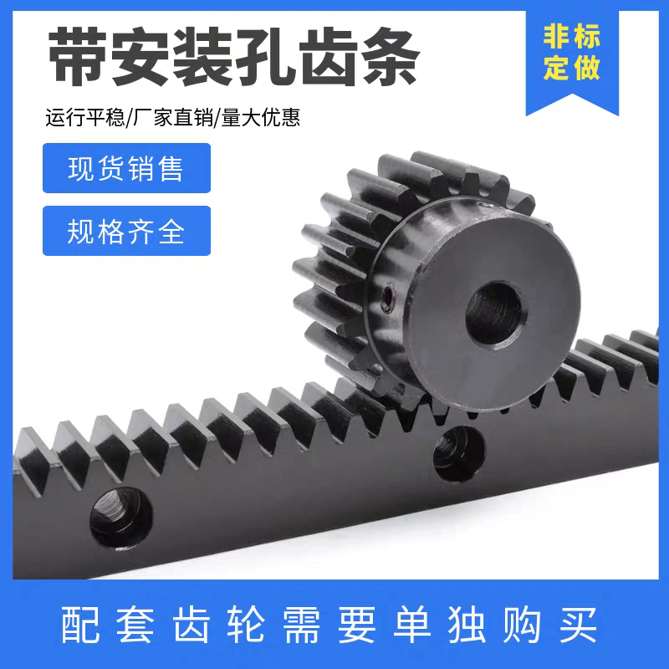 | 驱动伸缩臂 | 【淘宝】7天无理由退货 https://e.tb.cn/h.8DaqfkYHf3LjBlE?tk=HpPETOPCHxF CZ321 「S45C淬火齿条齿轮 1模1.5模2模2.5模3模 热处理 带装配孔 直齿条」 点击链接直接打开 或者 淘宝搜索直接打开 | 否 | 实验室材料
 | 23 | 螺钉 | M3 6mm螺钉 | 3.98 | 1 | 组 | 3.98 | 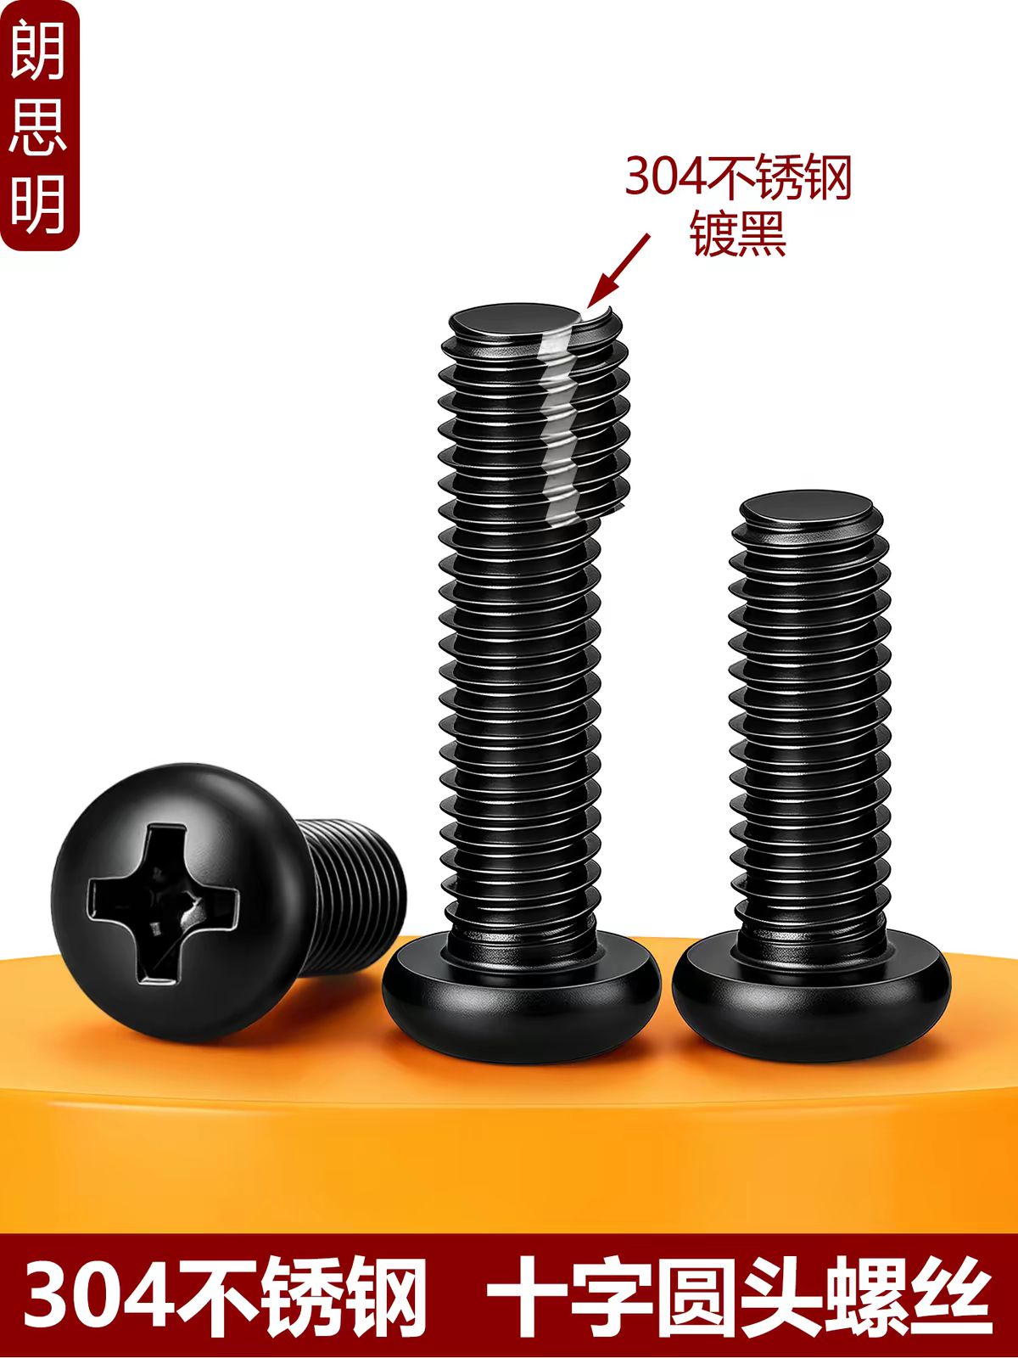 | 连接 | 【淘宝】假一赔四 https://e.tb.cn/h.8v3ciadf7Yn2gyF?tk=X98MTOk8yz7 CZ005 「M2M3M4M5M6M8黑色304不锈钢螺丝十字圆头螺钉黑锌盘头机牙螺丝钉」 点击链接直接打开 或者 淘宝搜索直接打开 | 否 | 实验室材料
 | 24 | 螺钉 | M2.5 6mm螺钉 | 2.84 | 1 | 组 | 2.84 |  | 连接 | 【淘宝】假一赔四 https://e.tb.cn/h.8v3ciadf7Yn2gyF?tk=X98MTOk8yz7 CZ005 「M2M3M4M5M6M8黑色304不锈钢螺丝十字圆头螺钉黑锌盘头机牙螺丝钉」 点击链接直接打开 或者 淘宝搜索直接打开 | 否 | 实验室材料
 |  |  |  |  |  |  |  |  |  |  | 否 | 实验室材料
 |  |  |  |  |  |  |  |  |  |  | 否 | 实验室材料
 |  |  |  |  |  |  |  |  |  |  | 否 | 实验室材料
 |  |  |  |  |  |  |  |  |  |  | 否 | 实验室材料
 |  |  |  |  |  |  |  |  |  |  | 否 | 实验室材料
 |  |  |  |  |  |  |  |  |  |  | 否 | 实验室材料
 |  |  |  |  |  |  |  |  |  |  | 否 | 实验室材料
 |  |  |  |  |  |  |  |  |  |  | 否 | 实验室材料
 |  |  |  |  |  |  |  |  |  |  | 否 | 实验室材料
 |  |  |  |  |  |  |  |  |  |  | 否 | 实验室材料
 |  |  |  |  |  |  |  |  |  |  | 否 | 实验室材料
 |  |  |  |  |  |  |  |  |  |  | 否 | 实验室材料
 |  |  |  |  |  |  |  |  |  |  | 否 | 实验室材料
 |  |  |  |  |  |  |  |  |  |  | 否 | 实验室材料
 |  |  |  |  |  |  |  |  |  |  | 否 | 实验室材料
 |  |  |  |  |  | 合计 | 2425

